关系图
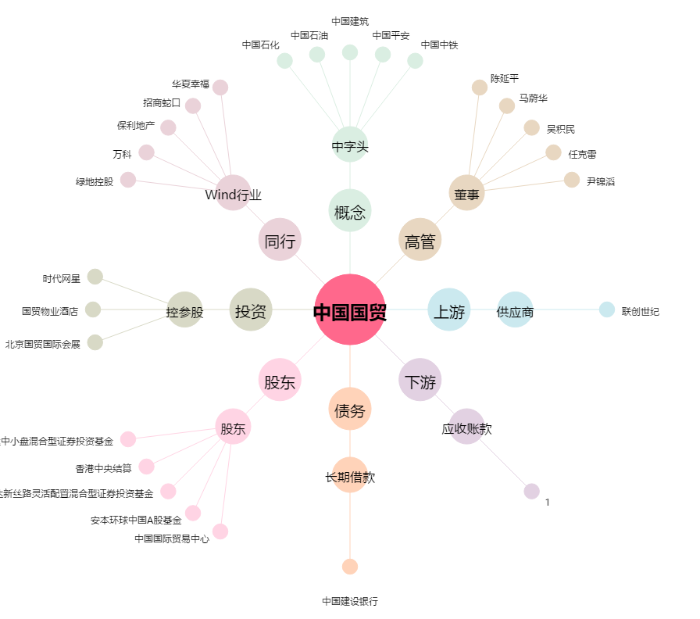
中国国贸[600007.SH] - 关系概览图

